Chart_1
YÊU CẦU THỰC HÀNH
Chart - Biểu đồ cơ bản
1. Chèn biểu đồ kiểu cột 2D Clustered Column thể hiện số lượng bán hàng 3 tháng đầu năm của các mặt hàng (A3:D8). Chỉnh kích thước các biểu đồ sau khi chèn nhỏ lại và đặt vào vị trí nằm trong cột J:N (tham khảo biểu độ trong cột P:T)
Gợi ý:
- Bội đen vùng dữ liệu A3:C6
- Insert >> Chart >> chọn biểu tượng biểu đồ cột Column -> 2D Clustered Column
2. Chèn biểu đồ tròn 2D Pie cho tỷ lệ bán 3 tháng đầu năm của Cam Úc
Gợi ý:
- Chọn vùng dữ liệu A3:A6 và C3:C6 (giữ phím CTRL khi chọn)
- Insert >> Chart >> chọn biểu tượng biểu đồ tròn Pie -> 2D Pie
3. Chèn biểu đồ tròn 3D Pie cho tỷ lệ báng hàng trong tháng 2 của Kiwi và Cam
Gợi ý:
- Chọn vùng dữ liệu B3:C3 và B5:C5 (giữ phím CTRL khi chọn)
- Insert >> Chart >> chọn biểu tượng biểu đồ tròn Pie -> 3D Pie
4. Chèn biểu đồ đường Line with Marker biểu diễn xu thế mua hàng của các mặt hàng
Gợi ý:
- Bội đen vùng dữ liệu A3:C6
- Insert >> Chart >> chọn biểu tượng biểu đồ đường Line -> Line with Marker
Đặt biểu đồ SV thực hiện tại đây
MẪU BIỂU ĐỒ THAM KHẢO
BÁO CÁO SỐ LƯỢNG BÁN HÀNG 3 THÁNG ĐẦU NĂM

Tháng | Kiwi | Cam
Tháng 1 | 1,210 | 1,261
Tháng 2 | 1,120 | 900
Tháng 3 | 1,032 | 800

Chart_2
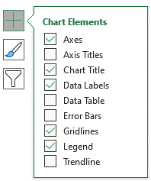
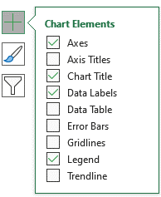
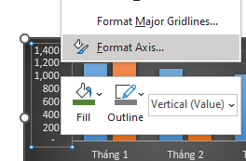
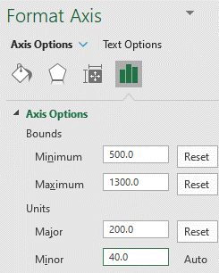
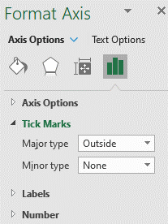
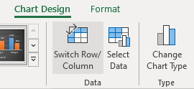
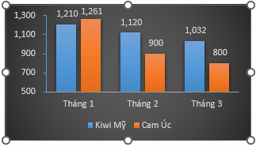
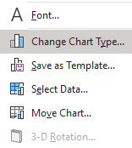
YÊU CẦU THỰC HÀNH
Chart - Chỉnh sửa biểu đồ cột
1. Thay đổi style của biểu đồ thành Style 8
Gợi ý: Chọn biểu đồ
- Chart Design >> chọn nhóm Chart Styles -> Chọn Style 8
2. Hiển thị số liệu trên biểu đồ - Data label
Gợi ý: chọn biểu đồ
- Chart Design >> nhóm Chart Layout >> chọn Add Chart Element -> tích chọn Data label
- hoặc chọn vào biểu đồ và lựa chọn dấu + và tích chọn Data label (xem hướng dẫn hình bên phải)
3. Bỏ đường lưới trên biểu đồ - Gridlines
Gợi ý: Chọn biểu đồ
- Chart Design >> nhóm Chart Layout >> chọn Add Chart Element -> bỏ tích chọn Gridlines
- hoặc chọn vào biểu đồ và lựa chọn dấu + và bỏ tích chọn Gridlines
4. Chỉnh lại trục tung của biểu đồ - Vertical Axis
sao cho gốc biểu đồ là 500 - Minimum, giá trị lớn nhất 1,300 - Maximum, khoảng cách giữa các mốc trên tục là 200 - Major,
Gợi ý: chọn trục tung của biểu đồ Vertical Axis
- Phải chuột >> chọn Format Axis....
- Chọn nhóm Axis Options >> Tùy chỉnh các giá trị:
Minimum: 500
Maximum: 1300
Major: 200
5. Thêm dấu chia đơn vị trên trục tọa độ
Gợi ý: chọn trục tung của biểu đồ Vertical Axis
- Phải chuột >> chọn Format Axis....
- Chọn nhóm Tick Marks >> tùy chỉnh Major type
6. Đổi Tháng thành Legend tên hoa quả thành Series
Gợi ý: Sử dụng chức năng Switch Row/Column
7. Thay đổi kiểu biểu đồ sang Line with Marker
Gợi ý: Sử dụng chức năng Change Chart Type
SV thực hiện yêu cầu trên biểu đồ của cột này
MẪU BIỂU ĐỒ THAM KHẢO
BÁO CÁO SỐ LƯỢNG BÁN HÀNG 3 THÁNG ĐẦU NĂM
Tháng | Kiwi Mỹ | Cam Úc
Tháng 1 | 1,210 | 1,261
Tháng 2 | 1,120 | 900
Tháng 3 | 1,032 | 800
HƯỚNG DẪN THỰC HIỆN

Chart_3
YÊU CẦU THỰC HÀNH
Chart - Chỉnh sửa biểu đồ tròn
1. Hiển thị số liệu trên biểu đồ - Data Label
Gợi ý: chọn biểu đồ
- Chart Design >> nhóm Chart Layout >> chọn Add Chart Element -> tích chọn Data label
- hoặc chọn vào biểu đồ và lựa chọn dấu + và tích chọn Data label (xem hướng dẫn hình bên phải)
2. Thay đổi hiển thị số liệu về dạng tỷ lệ %
Gợi ý: chọn Data label
- Phải chuột >> chọn Format Data label >> chọn nhóm Label Option -> Tích chọn Percentage
3. Tách rời Tháng 2 với các miếng còn lại khoảng 30% - Point Exploison
Gợi ý: Chọn miếng tháng 2 (màu cam) - Kích chọn 2 lần
- Phải chuột >> chọn Format Data Point >> chọn nhóm Series Option -> thay đổi Point Explosion thành 30%
4. Xoay góc của mảnh đầu tiên 100º - Angle of First slice
Gợi ý: chọn một miếng bất kỳ trong >> chọn Format Data Point >> Chọn nhóm Series Option -> Chỉnh Angle of first slice thành 100º
Tỷ lệ bán Cam 3 tháng đầu năm
SV thực hiện yêu cầu trên biểu đồ của cột này
Tỷ lệ bán Cam 3 tháng đầu năm
MẪU BIỂU ĐỒ THAM KHẢO
BÁO CÁO SỐ LƯỢNG BÁN HÀNG 3 THÁNG ĐẦU NĂM
Tháng | Kiwi Mỹ | Cam Úc
Tháng 1 | 1,210 | 1,261
Tháng 2 | 1,120 | 900
Tháng 3 | 1,032 | 800
HƯỚNG DẪN THỰC HIỆN
Tỷ lệ bán Cam 3 tháng đầu năm
Tỷ lệ bán Cam 3 tháng đầu năm

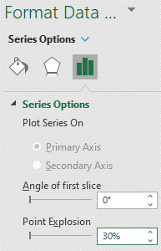
Tỷ lệ bán Cam 3 tháng đầu năm
Tỷ lệ bán Cam 3 tháng đầu năm
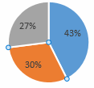

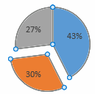
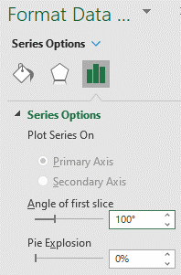
Tỷ lệ bán Cam 3 tháng đầu năm
Tỷ lệ bán Cam 3 tháng đầu năm

